印刷設定
申請関係様式の印刷要領
 |  |  | ※郵送による書類提出の場合

１．申請する各様式の印刷について
 |  | 各様式を印刷するにあたっては、セルの色を印刷しないようお願い致します。

２．設定方法
 |  | ※本ファイルは、セルの色を印刷しないよう設定しています。
 |  | もし、設定が解除されておりましたら、下記の手順を基に設定してください。

 | 【印刷設定の手順】
 |  | 1.印刷するシートを選択し、［ページレイアウト］をクリックします。
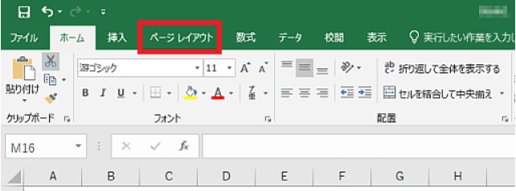

 |  | 2.「ページ設定」グループの右下のボタンをクリックします。
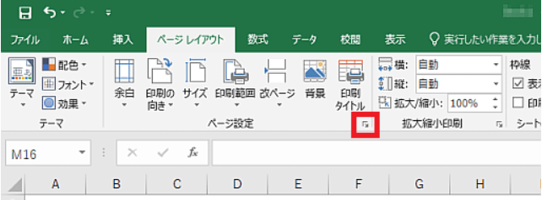

 |  | 3.［シート］タブをクリックします。
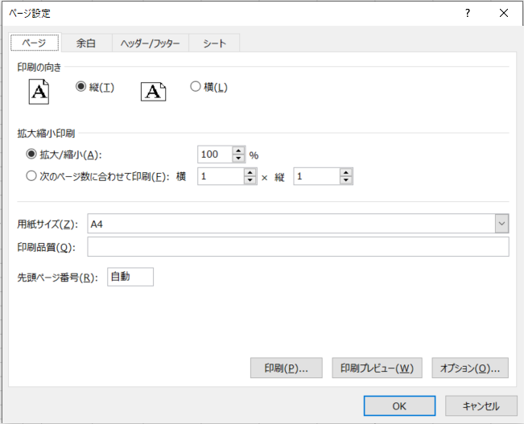

 |  | 4.［白黒印刷］のチェックボックスをオンにします。
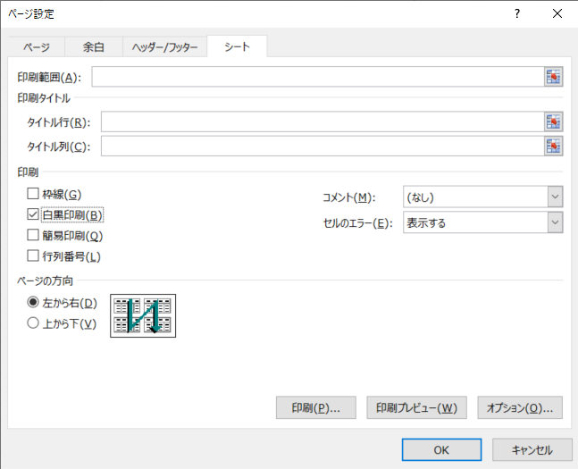

 |  | 5.［OK］ボタンをクリックします。

入力シート
【入力例】
 | セルの色が黄色い部分に入力してください。

基本入力事項 |  |  |  |  |  | ver.1.1 |  | 基本入力事項 |  |  | ver.1.1
申請日 |  |  |  |  |  |  | ←西暦で入力 例：2024/4/24 | 申請日 |  |  | ●/●/●
事業の名称 |  |  |  |  |  |  | ←例：株式会社〇〇〇 ●●工場廃熱等有効利用事業 | 事業の名称 |  |  | 株式会社〇〇〇 ●●工場廃熱等有効利用事業
※申請者の項目について、商業・法人登記簿謄本（個人事業主の場合は開業届）の記載内容と一致すること。 |  |  |  |  |  |  |  | ※申請者の項目について、商業・法人登記簿謄本（個人事業主の場合は開業届）の記載内容と一致すること。
助成対象事業者 | 名称 | フリガナ |  |  |  |  |  | 助成対象事業者 | 名称 | フリガナ | カブシキガイシャ〇〇〇
 |  | 会社名 |  |  |  |  |  |  |  | 会社名 | 株式会社〇〇〇
 | 登記された 本社住所 | 〒 |  |  |  |  |  |  | 登記された 本社住所 | 〒 | 000-0000
 |  | 住所 |  |  |  |  |  |  |  | 住所 | 東京都●●区▲▲ ◆－◆－◆ ■■ビル▼階
 | 代表者 | 役職 |  |  |  |  |  |  | 代表者 | 役職 | 代表取締役
 |  | フリガナ |  |  |  |  |  |  |  | フリガナ | 〇〇 ●●
 |  | 氏名 |  |  |  |  |  |  |  | 氏名 | 〇〇 ●●
 | 担当者連絡先 ※公社からの照会や指示等の連絡をする際に、窓口となる担当者を入力 (部署名・氏名については、代表者と同一の場合は記載不要) | 部署名 |  |  |  |  |  |  | 担当者連絡先 ※公社からの照会や指示等の連絡をする際に、窓口となる担当者を入力 (部署名・氏名については、代表者と同一の場合は記載不要) | 部署名 | 総務課
 |  | フリガナ |  |  |  |  |  |  |  | フリガナ | 〇〇 ●●
 |  | 氏名 |  |  |  |  |  |  |  | 氏名 | 〇〇 ●●
 |  | 電話番号 |  |  |  |  |  |  |  | 電話番号 | 00-0000-0000
 |  | 携帯電話 |  |  |  |  |  |  |  | 携帯電話 | 090-0000-0000
 |  | E-mail |  |  |  |  |  |  |  | E-mail | 0000-abc@XXXX.ne.jp
 | 備考 | ※特記事項がある場合に記入 |  |  |  |  |  |  | 備考 | ※特記事項がある場合に記入
共同申請者 | 名称 | フリガナ |  |  |  |  |  | 共同申請者 | 名称 | フリガナ
 |  | 会社名 |  |  |  |  |  |  |  | 会社名
 | 登記された 本社住所 | 〒 |  |  |  |  |  |  | 登記された 本社住所 | 〒
 |  | 住所 |  |  |  |  |  |  |  | 住所
 | 代表者 | 役職 |  |  |  |  |  |  | 代表者 | 役職
 |  | フリガナ |  |  |  |  |  |  |  | フリガナ
 |  | 氏名 |  |  |  |  |  |  |  | 氏名
 | 担当者連絡先 ※公社からの照会や指示等の連絡をする際に、窓口となる担当者を入力 (部署名・氏名については、代表者と同一の場合は記載不要) | 部署名 |  |  |  |  |  |  | 担当者連絡先 ※公社からの照会や指示等の連絡をする際に、窓口となる担当者を入力 (部署名・氏名については、代表者と同一の場合は記載不要) | 部署名
 |  | フリガナ |  |  |  |  |  |  |  | フリガナ
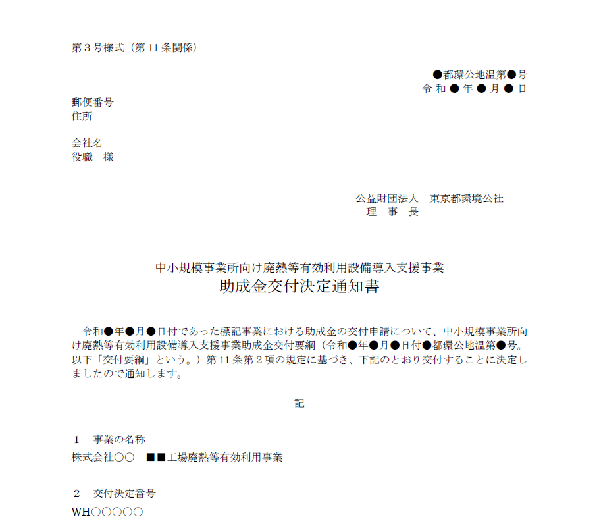
 |  | 氏名 |  |  |  |  |  |  |  | 氏名
 |  | 電話番号 |  |  |  |  |  |  |  | 電話番号
 |  | 携帯電話 |  |  |  |  |  |  |  | 携帯電話
 |  | E-mail |  |  |  |  |  |  |  | E-mail
 | 備考 | ※特記事項がある場合に記入 |  |  |  |  |  |  | 備考 | ※特記事項がある場合に記入
手続代行者 | 名称 | フリガナ |  |  |  |  |  | 手続代行者 | 名称 | フリガナ | カブシキガイシャ〇〇〇
 |  | 会社名 |  |  |  |  |  |  |  | 会社名 | 株式会社〇〇〇
 | 登記された 本社住所 | 〒 |  |  |  |  |  |  | 登記された 本社住所 | 〒 | 000-0000
 |  | 住所 |  |  |  |  |  |  |  | 住所 | 東京都●●区▲▲ ◆－◆－◆ ■■ビル▼階
 | 代表者 | 役職 |  |  |  |  |  |  | 代表者 | 役職 | 代表取締役
 |  | フリガナ |  |  |  |  |  |  |  | フリガナ | 〇〇 ●●
 |  | 氏名 |  |  |  |  |  |  |  | 氏名 | 〇〇 ●●
 | 担当者連絡先 ※公社からの照会や指示等の連絡をする際に、窓口となる担当者を入力 (部署名・氏名については、代表者と同一の場合は記載不要) | 部署名 |  |  |  |  |  |  | 担当者連絡先 ※公社からの照会や指示等の連絡をする際に、窓口となる担当者を入力 (部署名・氏名については、代表者と同一の場合は記載不要) | 部署名 | 総務課
 |  | フリガナ |  |  |  |  |  |  |  | フリガナ | 〇〇 ●●
 |  | 氏名 |  |  |  |  |  |  |  | 氏名 | 〇〇 ●●
 |  | 電話番号 |  |  |  |  |  |  |  | 電話番号 | 00-0000-0000
 |  | 携帯電話 |  |  |  |  |  |  |  | 携帯電話 | 090-0000-0000
 |  | E-mail |  |  |  |  |  |  |  | E-mail | 0000-abc@XXXX.ne.jp
 | 備考 | ※特記事項がある場合に記入 |  |  |  |  |  |  | 備考 | ※特記事項がある場合に記入
設置場所 | 事業所の名称 |  |  |  |  |  |  | 設置場所 | 事業所の名称 |  | 株式会社〇〇〇 ●●工場
 | 〒 |  |  |  |  |  |  |  | 〒 |  | 000-0000
 | 住所（東京都） |  |  |  |  |  |  |  | 住所（東京都） |  | 東京都●●区▲▲ ◆－◆－◆ ■■ビル▼階

※交付決定通知書を参照 |  |  |  |  |  |  |  | ※交付決定通知書を参照
通知文書番号 |  |  | 都環公地温第 |  |  | 号 |  | 通知文書番号 |  | 〇 | 都環公地温第 |  |  | 〇○○ |  | 号
交付決定日 |  | 令和 |  | 年 | 月 | 日 |  | 交付決定日 |  | 令和 | 〇 | 年 | 〇 | 月 | 〇 | 日
交付決定番号 |  |  |  |  |  |  |  | 交付決定番号 |  | WH○○○○〇

第8号様式
 | 色のセルに入力してください。
 | 色のセルは入力シートに入力してください。
【入力例】
第８号様式（第18条関係） |  |  | 年 月 日 | 第８号様式（第18条関係） |  |  |  |  | 令和●年●月●日

 | 公益財団法人東京都環境公社 |  |  |  | 公益財団法人東京都環境公社
 | 理事長 殿 |  |  |  | 理事長 殿
◇ 部分と下記のシートにご入力ください。
・入力シート
 |  | （助成対象事業者） |  |  |  |  | （助成対象事業者）
 |  | 住所 |  |  |  |  | 住所 | 000-0000 東京都●●区▲▲ ◆－◆－◆ ■■ビル▼階
 |  | 名称 |  |  |  |  | 名称 | 株式会社〇〇〇
 |  | 代表者 |  |  |  |  | 代表者 | 代表取締役 〇〇 ●●
 |  | 担当者 |  |  |  |  | 担当者 | 総務課 〇〇 ●●

 |  | （共同申請者） |  |  |  |  | （共同申請者）
 |  | 住所 |  |  |  |  | 住所
 |  | 名称 |  |  |  |  | 名称
 |  | 代表者 |  |  |  |  | 代表者
 |  | 担当者 |  |  |  |  | 担当者

 |  | （手続代行者） |  |  |  |  | （手続代行者）
 |  | 住所 |  |  |  |  | 住所 | 000-0000 東京都●●区▲▲ ◆－◆－◆ ■■ビル▼階
 |  | 名称 |  |  |  |  | 名称 | 株式会社〇〇〇
 |  | 代表者 |  |  |  |  | 代表者 | 代表取締役 〇〇 ●●
 |  | 担当者 |  |  |  |  | 担当者 | 総務課 〇〇 ●●

 | 助成事業計画変更申請書 |  |  |  | 助成事業計画変更申請書

 | 令和 年 月 日付 都環公地温第 号をもって交付決定した事業について、中小規模事業所向け廃熱等有効利用設備導入支援事業助成金交付要綱（令和６年４月15日付６都環公地温第550号）第18条第１項の規定に基づき、助成事業計画変更を申請します。 |  |  |  | 令和〇年〇月〇日付〇都環公地温第〇○○号をもって交付決定した事業について、中小規模事業所向け廃熱等有効利用設備導入支援事業助成金交付要綱（令和５年４月４日付５都環公地温第292号）第18条第１項の規定に基づき、助成事業計画変更を申請します。
 | 記 |  |  |  | 記
 | 交付決定番号 |  |  |  | 交付決定番号 | WH○○○○〇
 | 事業の名称 |  |  |  | 事業の名称 | 株式会社〇〇〇 ●●工場廃熱等有効利用事業
 | 事業所の名称 |  |  |  | 事業所の名称 | 株式会社〇〇〇 ●●工場
 | 変更の内容 |  |  |  | 変更の内容 | ヒートポンプの機種変更
 | 変更の理由 |  |  |  | 変更の理由 | 予算が合わない為
 | 変更による影響 |  |  |  | 変更による影響 | 対象経費の変更

 | 備考 |  |  |  | 備考

